1
辅料订单
STORMO.CC
工厂： |  |  | 款号: | 7235H |  |  | 订单号:
致: |  |  | 下单时间： |  | 2024-03-30
日期： |  |  | 交货方式： |  | 送货至工厂
品名： |  |  | 交货时间： |  | 2024-04-03
LPP reversed man客人胶袋 |  |  | 交货地点： |  | 宁波恒洋服饰有限公司 (宁波鄞州区五乡镇回852号） 盛15158304771

款号 | 名称 | 单件小胶袋规格 | 采购数量 | 价格 | 采购数量 | 合计
7235H | LPP | 300x400+55mm | 1550
7235H | LPP | 320x430+55mm | 1570

 | 完全同样袋
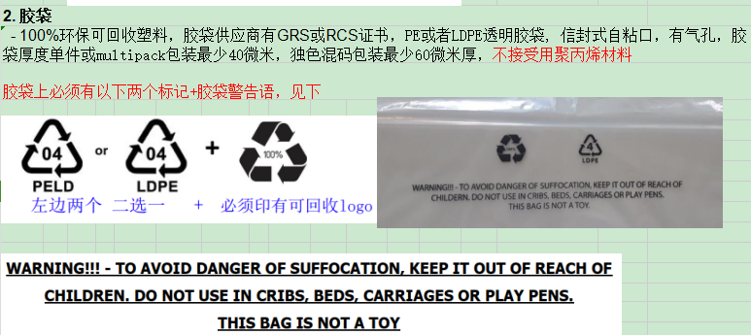

 |  |  | 3360

采购单是供需双方作为采购行为的凭据，即采购行为的确立，具有合同同等效力。 |  |  |  |  |  | 所有辅料必须要能过检针！
环保要求： | 所有采购物料都必须符合欧洲环保要求。
包装要求： | 分款号分尺寸分颜色包装， 并须在外包装上注明对应的信息。
交期要求： | 请确认是否能在指定日期内完成交货，如有问题须提前通知重新协商交期。
 | 如未能在确认时间内交货，导致生产延误，供方须承担相应的费用。

Sheet1
